상품제안서
알로 F2 휴대용 미니선풍기 | 상품코드: S27050

 |  |  |  |  |  |  | 02-713-8555 | www.synergygift.co.kr
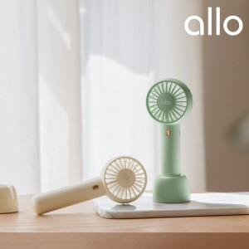

【상세/제작정보】 | 민트 품절

【인쇄/포장옵션】 | 레이저 / 포장지포장

【공급단가】 | 수량 | 30~ | 100~ | 300~ | 1,000~ | 3,000~
*VAT별도 | 단가 | 14,180원 | 13,410원 | 12,760원 | 12,430원 | 12,210원

【상품 URL】 | https://www.synergygift.co.kr:443/src/goods_detail.php?gdno=27050

